EVALUACION1
 |  | 75% | 25% | 100%
 | INTEGRANTES | GRUPAL | INDIVIDUAL
1 | Daniel Aceituno | 3.9 | 3.8 | 3.9
2 | Fabian Alarcón | 3.9 | 3.8 | 3.9
3 |  | 3.9 | 7.0 | 4.7

GRUPAL |  | Nivel de Logro | NIVELES DE LOGRO Y PUNTAJES
 | Aspectos a Evaluar |  | Completamente logrado |  | Logrado |  | Logro Incipiente |  | No logrado
 | 1. Implementa una metodología que permite el logro de los objetivos propuestos, de acuerdo a los estándares de la disciplina. | Logro incipiente |  |  |  |  | X | 3
 | 2. Genera evidencias que dan cuenta del cumplimiento del Proyecto CAPSTONE, en relación a documentación, programación y almacenamiento de datos, de acuerdo a lo planificado por el equipo y que cumpla con estándares de desarrollo de la industria | Logro incipiente |  |  |  |  | X | 6
 | 4. Relaciona el Proyecto APT con las competencias del perfil de egreso de su Plan de Estudio. | Completamente logrado | X | 5
 | 5. Utiliza de manera precisa el lenguaje técnico en los entregables de acuerdo con lo requerido por la disciplina. | Completamente logrado | X | 5
 | 6. Utiliza correctamente las reglas de redacción, ortografía (literal, puntual, acentual) y las normas para citas y referencias. | Completamente logrado | X | 5
 | 7. Entrega la documentación y evidencias requerida por la asignatura de acuerdo a la estrucutra y nombres solicitados, guardando todas las evidencias de avances en Git | Logro incipiente |  |  |  |  | X | 4.5
 | 9.-Generan evidencias claras dentro del repositorio del aporte de cada uno de los integrantes del equipo que permitan identificar la equidad en el trabajo y la participación de cada estudiante. | Completamente logrado | X | 15
 | Puntaje | 43.5 |  | 30 |  | 0 |  | 13.5 |  | 0
 | Nota | 3.9

INDIVIDUAL | NOMBRE ALUMNO | Daniel Aceituno

 | Capacidad de Trabajo en Equipo | Nivel de Logro | NIVELES DE LOGRO Y PUNTAJES
 | Aspectos a Evaluar |  | Completamente logrado |  | Logrado |  | Logro Incipiente |  | No logrado
 | 3. Relaciona el Proyecto APT con sus intereses profesionales. * | Completamente logrado | X | 5
 | 8. Expone el tema utilizando un lenguaje técnico disciplinar al presentar la propuesta y responde evidenciando un manejo de la información. * | Logro incipiente |  |  |  |  | X | 3
 | 10. Colaboración y trabajo en equipo * | Logrado |  |  | X | 6
 | PUNTAJE | 14 |  | 5 |  | 6 |  | 3 |  | 0
 | Nota | 3.8

INDIVIDUAL | NOMBRE ALUMNO | Fabian Alarcón

 | Capacidad de Trabajo en Equipo | Nivel de Logro | NIVELES DE LOGRO Y PUNTAJES
 | Aspectos a Evaluar |  | Completamente logrado |  | Logrado |  | Logro Incipiente |  | No logrado
 | 3. Relaciona el Proyecto APT con sus intereses profesionales. * | Completamente logrado | X | 5
 | 8. Expone el tema utilizando un lenguaje técnico disciplinar al presentar la propuesta y responde evidenciando un manejo de la información. * | Logro incipiente |  |  |  |  | X | 3
 | 10. Colaboración y trabajo en equipo * | Logrado |  |  | X | 6
 | PUNTAJE | 14 |  | 5 |  | 6 |  | 3 |  | 0
 | Nota | 3.8

INDIVIDUAL | NOMBRE ALUMNO | 0

 | Capacidad de Trabajo en Equipo | Nivel de Logro | NIVELES DE LOGRO Y PUNTAJES
 | Aspectos a Evaluar |  | Completamente logrado |  | Logrado |  | Logro Incipiente |  | No logrado
 | 3. Relaciona el Proyecto APT con sus intereses profesionales. * | Completamente logrado | X | 5
 | 8. Expone el tema utilizando un lenguaje técnico disciplinar al presentar la propuesta y responde evidenciando un manejo de la información. * | Completamente logrado | X | 10
 | 10. Colaboración y trabajo en equipo * | Completamente logrado | X | 10
 | PUNTAJE | 25 |  | 25 |  | 0 |  | 0 |  | 0
 | Nota | 7.0

 | Comentarios PPT
 | Mejorar OBJ. General
 | El alcance es técnico (no cambiarse de personas)
 | Mejorar Limtaciones
 | Falta release
 | Mejorar arq. Y modelo
 | Faltan Herramientas
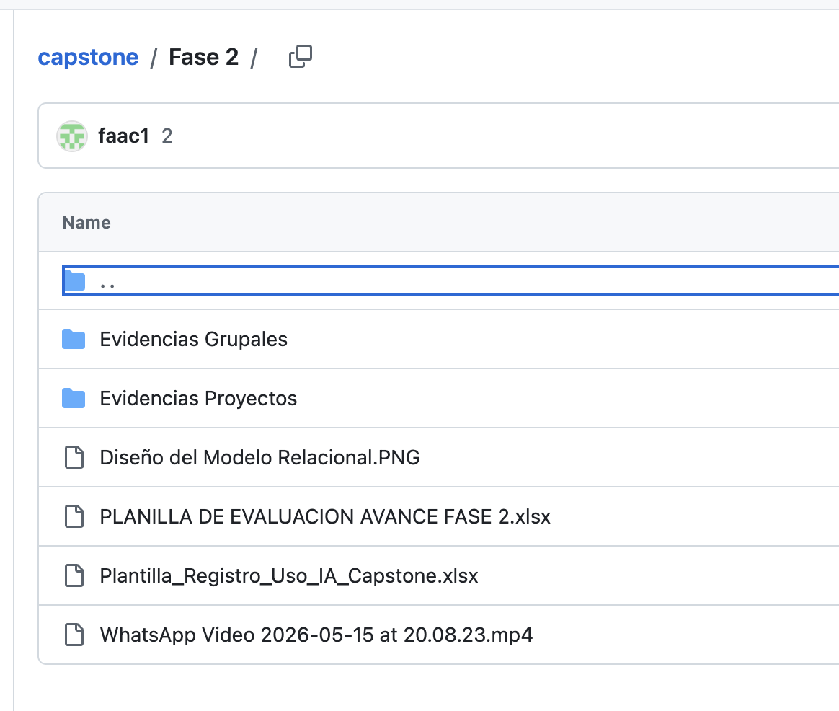

 | APP: Explicar porque lo están capturando…
 | No se ve la generación de las rutinas
 | La demostración muestra funcionalidades muy limitadas
 | No se registra el avance de la persona y como la IA lo ayuda

 | GIT: Faltan las evidencias individuales y del sistema

 | Jira: El uso de Jira aportó poco a la gestión del proyecto

